Sheet1
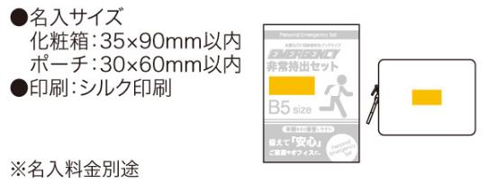
提 案 書

エマージェンシー9点セット UC-20 |  | 参考上代 | ¥2,000 | 販売価格
 |  | （税別） |  | （税別）
【JAN】 | 4570168130001
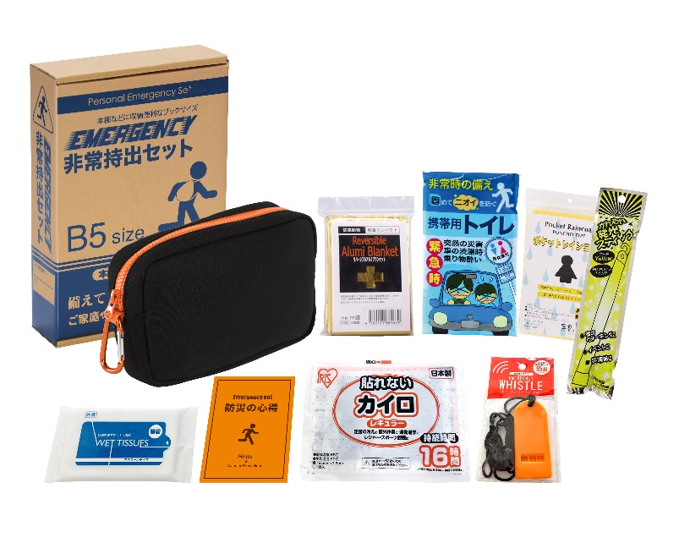
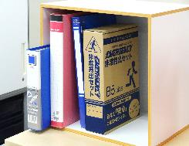
 |  |  | 【商品番号】 UC20-70 【本体サイズ】 収納ポーチ：190×50×120mm 【パッケージサイズ】 190×60×278mm・384g 【個装形態】 化粧箱入 【入数】 30 【セット内容】 収納ポーチ・防災の心得・ホイッスル・カイロ・レインコート・携帯用トイレ・発光スティック・アルミブランケット・除菌アルコールウェットティッシュ 【商品説明】 防災士が選んだ内容のコンパクトな防災セット 【備考】 一部色・柄・商品が変更になる場合があります。ご了承ください。 【生産国】 中国・日本

